Hoja1
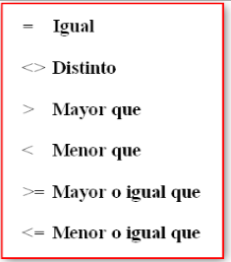
TRUE | FALSE
 | LETRA "A" | LETRA "B" | CONDICION | RESULTADO
 | 23 | 25 | A > B | FALSO | FALSE | TRUE
 | 45 | 100 | A < B | VERDADERO | TRUE | FALSE
 | 34 | 30 | A = B | FALSO | FALSE | TRUE
 | 200,000 | 124,000 | A >= B | VERDADERO | TRUE | FALSE
 | 20 | 20 | A <= B | VERDADERO | TRUE | FALSE
 | Pera | Manzana | A < > B | VERDADERO | TRUE | FALSE
 | 12 | 30 | A > B | FALSO | FALSE | TRUE
 | 500,000 | 200,000 | A <= B | FALSO | FALSE | TRUE
 | Pera | Pera | A = B | VERDADERO | TRUE | FALSE
 | 45,000 | 34,000 | A >= B | VERDADERO | TRUE | FALSE
 | 12% | 50% | A > B | FALSO | FALSE | TRUE
 | Playa | Campo | A < > B | VERDADERO | TRUE | FALSE

 |  |  |  | TRUE
 |  |  |  | FALSE

Hoja2
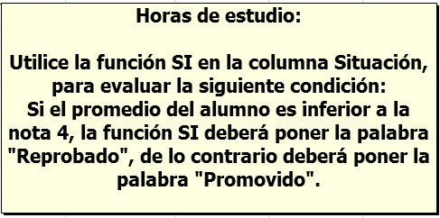
TRUE | FALSE
 | Nombres | Prueba 1 | Prueba 2 | Promedio | Situación
 | Alquinta, Gricely | 5.5 | 2.0 | 3.8 |  | Reprobado | FALSE
 | Arteaga, Cyntia | 5.0 | 3.0 | 4.0 |  | Promovido | FALSE
 | Barra, Andrea | 3.5 | 3.0 | 3.3 |  | Reprobado | FALSE
 | Burgos, Andrés | 6.2 | 5.9 | 6.1 |  | Promovido | FALSE
 | Catalán, Jimena | 4.5 | 3.5 | 4.0 |  | Promovido | FALSE
 | Durán, Felipe | 4.0 | 3.0 | 3.5 |  | Reprobado | FALSE
 | Gómez, Rosario | 6.2 | 7.0 | 6.6 |  | Promovido | FALSE
 | Miranda, Ana | 3.0 | 5.8 | 4.4 |  | Promovido | FALSE

Hoja3
TRUE | FALSE

 | CURSO PARA CONDUCTORES
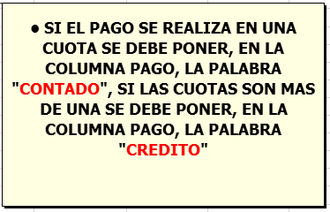

 | NOMBRE | EDAD | COMUNA | CLASE | PAGO | CUOTAS
 | CARLOS CONTRERAS PEREZ | 25 | SANTIAGO | A | Contado | 1 | Contado | FALSE
 | MARIA RODRIGUEZ JARA | 30 | RECOLETA | B | Credito | 2 | Credito | FALSE
 | TERESA RIOS TORRES | 42 | SAN MIGUEL | B | Credito | 3 | Credito | FALSE
 | JUAN FIGUEROA SIERRA | 35 | PROVIDENCIA | A1 | Contado | 1 | Contado | FALSE
 | DIEGO TRONCOSO BERRIOS | 23 | RECOLETA | A | Contado | 1 | Contado | FALSE
 | SANDRA CASTRO DUARTE | 20 | QUINTA NORMAL | B | Contado | 1 | Contado | FALSE
 | CECILIA NUÑES MARDONES | 36 | SANTIAGO | A | Contado | 1 | Contado | FALSE
 | RODRIGO ARIAS GARRIDO | 40 | RECOLETA | B | Contado | 1 | Contado | FALSE
 | ALEJANDRO CARREÑO ORDOÑEZ | 45 | PROVIDENCIA | A1 | Credito | 3 | Credito | FALSE
 | CARMEN FARIAS ROMERO | 28 | SAN MIGUEL | A | Credito | 3 | Credito | FALSE

Hoja4
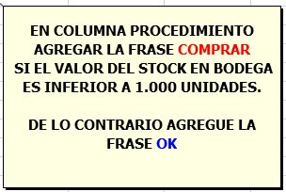
TRUE | FALSE
 | CODIGO | NOMBRE DE PRODUCTO | STOCK EN BODEGA | PROCEDIMIENTO
 | 1 | ALGAS KONBU | 2,246 | OK | OK | FALSE
 | 2 | ARENQUE AHUMADO | 1,550 | OK | OK | FALSE
 | 3 | ARENQUE BLANCO DEL NOROESTE | 1,000 | OK | OK | FALSE
 | 4 | ARENQUE SALADO | 999 | COMPRAR | COMPRAR | FALSE
 | 5 | AZÚCAR NEGRA MALACCA | 1,000 | OK | OK | FALSE
 | 6 | BARRAS DE PAN DE ESCOCIA | 2,354 | OK | OK | FALSE
 | 7 | BOLLOS DE PAN DE WIMMER | 1,001 | OK | OK | FALSE
 | 8 | BOLLOS DE SIR RODNEY'S | 1,000 | OK | OK | FALSE
 | 9 | BUEY MISHI KOBE | 1,800 | OK | OK | FALSE
 | 10 | CAFÉ DE MALASIA | 350 | COMPRAR | COMPRAR | FALSE
 | 11 | CAMEMBERT PIERROT | 2,564 | OK | OK | FALSE
 | 12 | CARACOLES DE BORGOÑA | 2,552 | OK | OK | FALSE
 | 13 | CARNE DE CANGREJO DE BOSTON | 200 | COMPRAR | COMPRAR | FALSE
 | 14 | CAVIAR ROJO | 2,462 | OK | OK | FALSE
 | 15 | CEREALES PARA FILO | 1,700 | OK | OK | FALSE
 | 16 | CERVEZA KLOSTERBIER RHÖNBRÄU | 2,474 | OK | OK | FALSE
 | 17 | CERVEZA LAUGHING LUMBERJACK | 2,348 | OK | OK | FALSE
 | 18 | CERVEZA NEGRA STEELEYE | 1,800 | OK | OK | FALSE
 | 19 | CERVEZA OUTBACK | 999 | COMPRAR | COMPRAR | FALSE
 | 20 | CERVEZA SASQUATCH | 1,750 | OK | OK | FALSE
 | 21 | CERVEZA TIBETANA BARLEY | 250 | COMPRAR | COMPRAR | FALSE
 | 22 | COL FERMENTADA RÖSSLE | 300 | COMPRAR | COMPRAR | FALSE
 | 23 | CORDERO ALICE SPRINGS | 350 | COMPRAR | COMPRAR | FALSE
 | 24 | CREMA DE ALMEJAS ESTILO NUEVA INGLATERRA | 250 | COMPRAR | COMPRAR | FALSE
 | 25 | CREMA DE CHOCOLATE Y NUECES NUNUCA | 1,950 | OK | OK | FALSE
 | 26 | CREMA DE QUESO FLØTEMYS | 32 | COMPRAR | COMPRAR | FALSE
 | 27 | CUAJADA DE JUDÍAS | 200 | COMPRAR | COMPRAR | FALSE
 | 28 | CHOCOLATE BLANCO | 1,600 | OK | OK | FALSE
 | 29 | CHOCOLATE HOLANDÉS | 1,550 | OK | OK | FALSE
 | 30 | CHOCOLATE SCHOGGI | 250 | COMPRAR | COMPRAR | FALSE
 | 31 | EMPANADA DE CARNE | 1,750 | OK | OK | FALSE
 | 32 | EMPANADA DE CERDO | 6 | COMPRAR | COMPRAR | FALSE
 | 33 | ESCABECHE DE ARENQUE | 1,850 | OK | OK | FALSE
 | 34 | ESPECIAS CAJUN DEL CHEF ANTON | 350 | COMPRAR | COMPRAR | FALSE
 | 35 | ESPECIAS PICANTES DE LUISIANA | 2,366 | OK | OK | FALSE
 | 36 | GALLETAS ZAANSE | 1,500 | OK | OK | FALSE
 | 37 | GNOCCHI DE LA ABUELA ALICIA | 44 | COMPRAR | COMPRAR | FALSE
 | 38 | LANGOSTINOS TIGRE CARNARVON | 340 | COMPRAR | COMPRAR | FALSE
 | 39 | LICOR CLOUDBERRY | 2,480 | OK | OK | FALSE
 | 40 | LICOR VERDE CHARTREUSE | 2 | COMPRAR | COMPRAR | FALSE
 | 41 | MANZANAS SECAS MANJIMUP | 1,650 | OK | OK | FALSE
 | 42 | MERMELADA DE GROSELLAS DE LA ABUELA | 450 | COMPRAR | COMPRAR | FALSE
 | 43 | MERMELADA DE SIR RODNEY'S | 1,700 | OK | OK | FALSE
 | 44 | MEZCLA GUMBO DEL CHEF ANTON | 400 | COMPRAR | COMPRAR | FALSE
 | 45 | OSITOS DE GOMA GUMBÄR | 200 | COMPRAR | COMPRAR | FALSE
 | 46 | PAN DE CENTENO CRUJIENTE ESTILO GUSTAF'S | 1,800 | OK | OK | FALSE
 | 47 | PAN FINO | 1,850 | OK | OK | FALSE
 | 48 | PASTAS DE TÉ DE CHOCOLATE | 342 | COMPRAR | COMPRAR | FALSE
 | 49 | PATÉ CHINO | 2 | COMPRAR | COMPRAR | FALSE
 | 50 | PERAS SECAS ORGÁNICAS DEL TÍO BOB | 1,700 | OK | OK | FALSE
 | 51 | PEZ ESPADA | 1,850 | OK | OK | FALSE
 | 52 | POSTRE DE MERENGUE PAVLOVA | 300 | COMPRAR | COMPRAR | FALSE
 | 53 | QUESO CABRALES | 1,900 | OK | OK | FALSE
 | 54 | QUESO DE CABRA | 1,700 | OK | OK | FALSE
 | 55 | QUESO DE SOJA LONGLIFE | 2,468 | OK | OK | FALSE
 | 56 | QUESO GORGONZOLA TELINO | 1,750 | OK | OK | FALSE
 | 57 | QUESO GUDBRANDSDALS | 2,360 | OK | OK | FALSE
 | 58 | QUESO MANCHEGO LA PASTORA | 1,950 | OK | OK | FALSE
 | 59 | QUESO MASCARPONE FABIOLI | 1,800 | OK | OK | FALSE
 | 60 | QUESO MOZZARELLA GIOVANNI | 2,456 | OK | OK | FALSE
 | 61 | RACLET DE QUESO COURDAVAULT | 2,558 | OK | OK | FALSE
 | 62 | RAVIOLIS ANGELO | 8 | COMPRAR | COMPRAR | FALSE
 | 63 | REFRESCO GUARANÁ FANTÁSTICA | 1,900 | OK | OK | FALSE
 | 64 | REGALIZ | 1,600 | OK | OK | FALSE
 | 65 | SALCHICHA THÜRINGER | 350 | COMPRAR | COMPRAR | FALSE
 | 66 | SALMÓN AHUMADO GRAVAD | 1,900 | OK | OK | FALSE
 | 67 | SALSA DE ARÁNDANOS NORTHWOODS | 1,750 | OK | OK | FALSE
 | 68 | SALSA DE PIMIENTO PICANTE DE LUISIANA | 2,360 | OK | OK | FALSE
 | 69 | SALSA DE SOJA BAJA EN SODIO | 250 | COMPRAR | COMPRAR | FALSE
 | 70 | MAITE MUÑOZ LOPEZ (TU PAPÁ TE AMA) | 2,486 | OK | OK | FALSE
 | 71 | SANDWICH DE VEGETALES | 2,348 | OK | OK | FALSE
 | 72 | SIROPE DE ARCE | 2,570 | OK | OK | FALSE
 | 73 | SIROPE DE REGALIZ | 300 | COMPRAR | COMPRAR | FALSE
 | 74 | TALLARINES DE SINGAPUR | 300 | COMPRAR | COMPRAR | FALSE
 | 75 | TARTA DE AZÚCAR | 2,576 | OK | OK | FALSE
 | 76 | TÉ DHARAMSALA | 200 | COMPRAR | COMPRAR | FALSE
 | 77 | VINO CÔTE DE BLAYE | 1,950 | OK | OK | FALSE

Hoja5
TRUE | FALSE
 | CURSO PARA CONDUCTORES

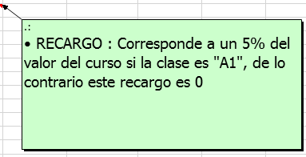
 | NOMBRE | EDAD | COMUNA | CLASE | CUOTAS | VALOR | RECARGO
 | CARLOS CONTRERAS PEREZ | 25 | SANTIAGO | A | 1 | $ 250,000 | $ - | 0 | TRUE
 | MARIA RODRIGUEZ JARA | 30 | RECOLETA | B | 2 | $ 180,000 | $ - | 0 | TRUE
 | TERESA RIOS TORRES | 42 | SAN MIGUEL | B | 3 | $ 180,000 | $ - | 0 | TRUE
 | JUAN FIGUEROA SIERRA | 35 | PROVIDENCIA | A1 | 1 | $ 350,000 | $ 17,500 | 17500 | FALSE
 | DIEGO TRONCOSO BERRIOS | 23 | RECOLETA | A | 1 | $ 250,000 | $ - | 0 | TRUE
 | SANDRA CASTRO DUARTE | 20 | QUINTA NORMAL | B | 1 | $ 180,000 | $ - | 0 | TRUE
 | CECILIA NUÑES MARDONES | 36 | SANTIAGO | A | 1 | $ 250,000 | $ - | 0 | TRUE
 | RODRIGO ARIAS GARRIDO | 40 | RECOLETA | B | 1 | $ 180,000 | $ - | 0 | TRUE
 | ALEJANDRO CARREÑO ORDOÑEZ | 45 | PROVIDENCIA | A1 | 3 | $ 350,000 | $ 17,500 | 17500 | FALSE
 | CARMEN FARIAS ROMERO | 28 | SAN MIGUEL | A | 3 | $ 250,000 | $ - | 0 | TRUE

Hoja6
TRUE | FALSE

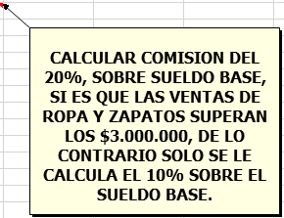
 | VENDEDOR | LOCAL | VENTA ROPA | VENTA ZAPATOS | TOTAL VENTAS | SUELDO BASE | COMISION
 | Fabiola Espinoza | 1 | $ 1,200,000 | $ 1,700,000 | $ 2,900,000 | $ 150,000 | $ 15,000 | 15000 | FALSE
 | Oscar Toledo | 2 | $ 1,500,000 | $ 1,500,100 | $ 3,000,100 | $ 150,000 | $ 30,000 | 30000 | FALSE
 | José Inostroza | 1 | $ 930,000 | $ 1,100,000 | $ 2,030,000 | $ 150,000 | $ 15,000 | 15000 | FALSE
 | Carlos Pinto | 3 | $ 1,150,000 | $ 850,000 | $ 2,000,000 | $ 150,000 | $ 15,000 | 15000 | FALSE
 | Rosa Castro | 2 | $ 1,700,000 | $ 1,600,000 | $ 3,300,000 | $ 150,000 | $ 30,000 | 30000 | FALSE
 | Rene Corbalan | 1 | $ 1,200,000 | $ 1,700,000 | $ 2,900,000 | $ 150,000 | $ 15,000 | 15000 | FALSE
 | Andrea Calderón | 1 | $ 3,000,000 | $ 950,000 | $ 3,950,000 | $ 150,000 | $ 30,000 | 30000 | FALSE
 | Eduardo Bravo | 3 | $ 1,300,000 | $ 1,100,000 | $ 2,400,000 | $ 150,000 | $ 15,000 | 15000 | FALSE
 | Andrés García | 2 | $ 1,600,000 | $ 960,000 | $ 2,560,000 | $ 150,000 | $ 15,000 | 15000 | FALSE
 | Pedro Contreras | 2 | $ 1,250,000 | $ 1,350,000 | $ 2,600,000 | $ 150,000 | $ 15,000 | 15000 | FALSE
 | Ismael Urrutia | 3 | $ 1,400,000 | $ 1,600,000 | $ 3,000,000 | $ 150,000 | $ 15,000 | 15000 | FALSE
 | Cristina Pardo | 2 | $ 1,100,000 | $ 1,115,000 | $ 2,215,000 | $ 150,000 | $ 15,000 | 15000 | FALSE
 | Sebastián Lobos | 3 | $ 1,450,000 | $ 860,000 | $ 2,310,000 | $ 150,000 | $ 15,000 | 15000 | FALSE
 | Roberto Tapia | 1 | $ 1,500,000 | $ 890,000 | $ 2,390,000 | $ 150,000 | $ 15,000 | 15000 | FALSE
 | Lucia Arias | 2 | $ 1,450,000 | $ 1,580,000 | $ 3,030,000 | $ 150,000 | $ 30,000 | 30000 | FALSE

Hoja7
TRUE | FALSE
 | Valor paseo fin de año

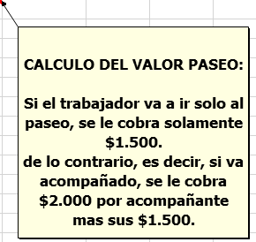
 | Nombres | N° Acompañantes | Valor paseo
 | Alquinta, Gricely | 2 |  | 5500 | FALSE
 | Arteaga, Cyntia | 2 |  | 5500 | FALSE
 | Barra, Andrea | 1 |  | 3500 | FALSE
 | Burgos, Andrés | 0 |  | 1500 | FALSE
 | Catalán, Jimena | 4 |  | 9500 | FALSE
 | Durán, Felipe | 1 |  | 3500 | FALSE
 | Gómez, Rosario | 0 |  | 1500 | FALSE
 | Miranda, Ana | 1 |  | 3500 | FALSE
 | Mora, Enrique | 0 |  | 1500 | FALSE
 | Olivarí, Teresa | 1 |  | 3500 | FALSE
 | Pérez, Fernando | 1 |  | 3500 | FALSE
 | Pizarro, Marcos | 0 |  | 1500 | FALSE
 | Rojas, Jorge | 5 |  | 11500 | FALSE
 | Soto, Nicolás | 1 |  | 3500 | FALSE
 | Tapia, Camina | 0 |  | 1500 | FALSE
 | Vargas, Sofía | 0 |  | 1500 | FALSE
 | Zapata, Juan | 1 |  | 3500 | FALSE

Hoja9
TRUE | FALSE
 | CURSO PARA CONDUCTORES
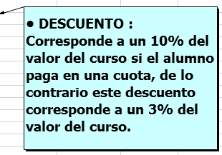
 | NOMBRE | EDAD | COMUNA | CLASE | CUOTAS | VALOR | DESCUENTO
 | CARLOS CONTRERAS PEREZ | 25 | SANTIAGO | A | 1 | $ 250,000 | 25000 | 25000 | FALSE
 | MARIA RODRIGUEZ JARA | 30 | RECOLETA | B | 2 | $ 180,000 | 5400 | 5400 | FALSE
 | TERESA RIOS TORRES | 42 | SAN MIGUEL | B | 3 | $ 180,000 | 5400 | 5400 | FALSE
 | JUAN FIGUEROA SIERRA | 35 | PROVIDENCIA | A1 | 1 | $ 350,000 | 35000 | 35000 | FALSE
 | DIEGO TRONCOSO BERRIOS | 23 | RECOLETA | A | 1 | $ 123,321 | 12332 | 12332.1 | FALSE
 | SANDRA CASTRO DUARTE | 20 | QUINTA NORMAL | B | 1 | $ 180,000 | 18000 | 18000 | FALSE
 | CECILIA NUÑES MARDONES | 36 | SANTIAGO | A | 1 | $ 250,000 | 25000 | 25000 | FALSE
 | RODRIGO ARIAS GARRIDO | 40 | RECOLETA | B | 1 | $ 123,456 | 12346 | 12345.6 | FALSE
 | ALEJANDRO CARREÑO ORDOÑEZ | 45 | PROVIDENCIA | A1 | 3 | $ 350,000 | 10500 | 10500 | FALSE
 | CARMEN FARIAS ROMERO | 28 | SAN MIGUEL | A | 3 | $ 250,000 | 7500 | 7500 | FALSE

Hoja8
TRUE | FALSE

 | Horas semanales dedicadas al estudio

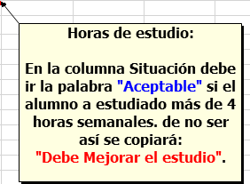
 | Nombres | Lunes | Martes | Miércoles | Jueves | Viernes | Sábado | Domingo | Total Semanal | Situación
 | Alquinta, Gricely | 0 | 1 | 0 | 2 | 0 | 0 | 1 | 4 | DEBE MEJORAR EL ESTUDIO | Debe mejorar el estudio | FALSE
 | Arteaga, Cyntia | 1 | 0 | 2 | 1 | 0 | 2 | 0 | 6 | ACEPTABLE | Aceptable | FALSE
 | Barra, Andrea | 0 | 0 | 0 | 0 | 1 | 0 | 0 | 1 | DEBE MEJORAR EL ESTUDIO | Debe mejorar el estudio | FALSE
 | Burgos, Andrés | 2 | 1 | 2 | 1 | 0 | 0 | 0 | 6 | ACEPTABLE | Aceptable | FALSE
 | Catalán, Jimena | 0 | 0 | 0 | 0 | 0 | 3 | 3 | 6 | ACEPTABLE | Aceptable | FALSE
 | Durán, Felipe | 2 | 2 | 2 | 0 | 0 | 0 | 0 | 6 | ACEPTABLE | Aceptable | FALSE
 | Gómez, Rosario | 0 | 0 | 1 | 0 | 0 | 1 | 0 | 2 | DEBE MEJORAR EL ESTUDIO | Debe mejorar el estudio | FALSE
 | Miranda, Ana | 1 | 0 | 1 | 0 | 1 | 0 | 0 | 3 | DEBE MEJORAR EL ESTUDIO | Debe mejorar el estudio | FALSE
 | Mora, Enrique | 0 | 0 | 0 | 2 | 2 | 0 | 0 | 4 | DEBE MEJORAR EL ESTUDIO | Debe mejorar el estudio | FALSE
 | Olivarí, Teresa | 1 | 1 | 1 | 1 | 1 | 1 | 1 | 7 | ACEPTABLE | Aceptable | FALSE
 | Pérez, Fernando | 1 | 0 | 2 | 0 | 1 | 0 | 0 | 4 | DEBE MEJORAR EL ESTUDIO | Debe mejorar el estudio | FALSE
 | Pizarro, Marcos | 2 | 2 | 2 | 2 | 2 | 1 | 1 | 12 | ACEPTABLE | Aceptable | FALSE
 | Rojas, Jorge | 2 | 2 | 2 | 2 | 2 | 0 | 0 | 10 | ACEPTABLE | Aceptable | FALSE
 | Soto, Nicolás | 0 | 0 | 0 | 0 | 0 | 0 | 0 | 0 | DEBE MEJORAR EL ESTUDIO | Debe mejorar el estudio | FALSE
 | Tapia, Camina | 2 | 0 | 2 | 0 | 2 | 0 | 0 | 6 | ACEPTABLE | Aceptable | FALSE
 | Vargas, Sofía | 0 | 0 | 2 | 0 | 0 | 2 | 0 | 4 | DEBE MEJORAR EL ESTUDIO | Debe mejorar el estudio | FALSE
 | Zapata, Juan | 1 | 1 | 1 | 1 | 1 | 1 | 0 | 6 | ACEPTABLE | Aceptable | FALSE

Hoja10
TRUE | FALSE

 | CURSO PARA CONDUCTORES

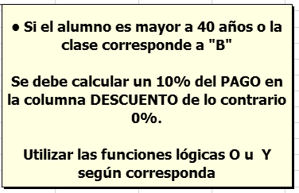
 | NOMBRE | EDAD | COMUNA | CLASE | PAGO | DESCUENTO
 | CARLOS CONTRERAS PEREZ | 40 | SANTIAGO | A | $ 250,000 | 25000 | 0 | TRUE
 | MARIA RODRIGUEZ JARA | 35 | RECOLETA | B | $ 180,000 | 18000 | 18000 | FALSE
 | TERESA RIOS TORRES | 42 | SAN MIGUEL | B | $ 180,000 | 18000 | 18000 | FALSE
 | JUAN FIGUEROA SIERRA | 35 | PROVIDENCIA | A1 | $ 350,000 | 0 | 0 | TRUE
 | VANESSA MUÑOZ LOPEZ (VANEPELU), te quiero mucho. | 23 | RECOLETA | A | $ 250,000 | 0 | 0 | TRUE
 | SANDRA CASTRO DUARTE | 20 | QUINTA NORMAL | B | $ 180,000 | 18000 | 18000 | FALSE
 | CECILIA NUÑES MARDONES | 36 | SANTIAGO | A | $ 250,000 | 0 | 0 | TRUE
 | RODRIGO ARIAS GARRIDO | 40 | RECOLETA | C | $ 180,000 | 18000 | 0 | TRUE
 | ALEJANDRO CARREÑO ORDOÑEZ | 45 | PROVIDENCIA | A1 | $ 350,000 | 35000 | 35000 | FALSE
 | CARMEN FARIAS ROMERO | 28 | SAN MIGUEL | A | $ 250,000 | 0 | 0 | TRUE

Hoja11
TRUE | FALSE

 | CURSO PARA CONDUCTORES

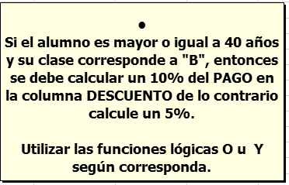
 | NOMBRE | EDAD | COMUNA | CLASE | PAGO | PAGO
 | CARLOS CONTRERAS PEREZ | 40 | SANTIAGO | A | $ 250,000 | 12500 | 12500 | FALSE
 | MARIA RODRIGUEZ JARA | 35 | RECOLETA | B | $ 180,000 | 9000 | 9000 | FALSE
 | TERESA RIOS TORRES | 42 | SAN MIGUEL | B | $ 180,000 | 18000 | 18000 | FALSE
 | JUAN FIGUEROA SIERRA | 35 | PROVIDENCIA | A1 | $ 350,000 | 17500 | 17500 | FALSE
 | VANESSA MUÑOZ LOPEZ (VANEPELU) | 23 | RECOLETA | A | $ 250,000 | 12500 | 12500 | FALSE
 | SANDRA CASTRO DUARTE | 20 | QUINTA NORMAL | B | $ 180,000 | 9000 | 9000 | FALSE
 | CECILIA NUÑES MARDONES | 36 | SANTIAGO | A | $ 250,000 | 12500 | 12500 | FALSE
 | RODRIGO ARIAS GARRIDO | 40 | RECOLETA | B | $ 180,000 | 18000 | 18000 | FALSE
 | ALEJANDRO CARREÑO ORDOÑEZ | 45 | PROVIDENCIA | A1 | $ 350,000 | 17500 | 17500 | FALSE
 | CARMEN FARIAS ROMERO | 28 | SAN MIGUEL | A | $ 250,000 | 12500 | 12500 | FALSE

